신청서
화면명 |  | 외주계정 신청 | 화면영문명
화면URL |  | http://ims.smiledev.net/outsourcing/req/insertView
진입경로 |  | 전자결재 > 결재문서작성 > 전산 > 외주계정 신청
화면설명 |  | 외주계정 신청 화면
화면 캡쳐
2
1
6
3
4
5
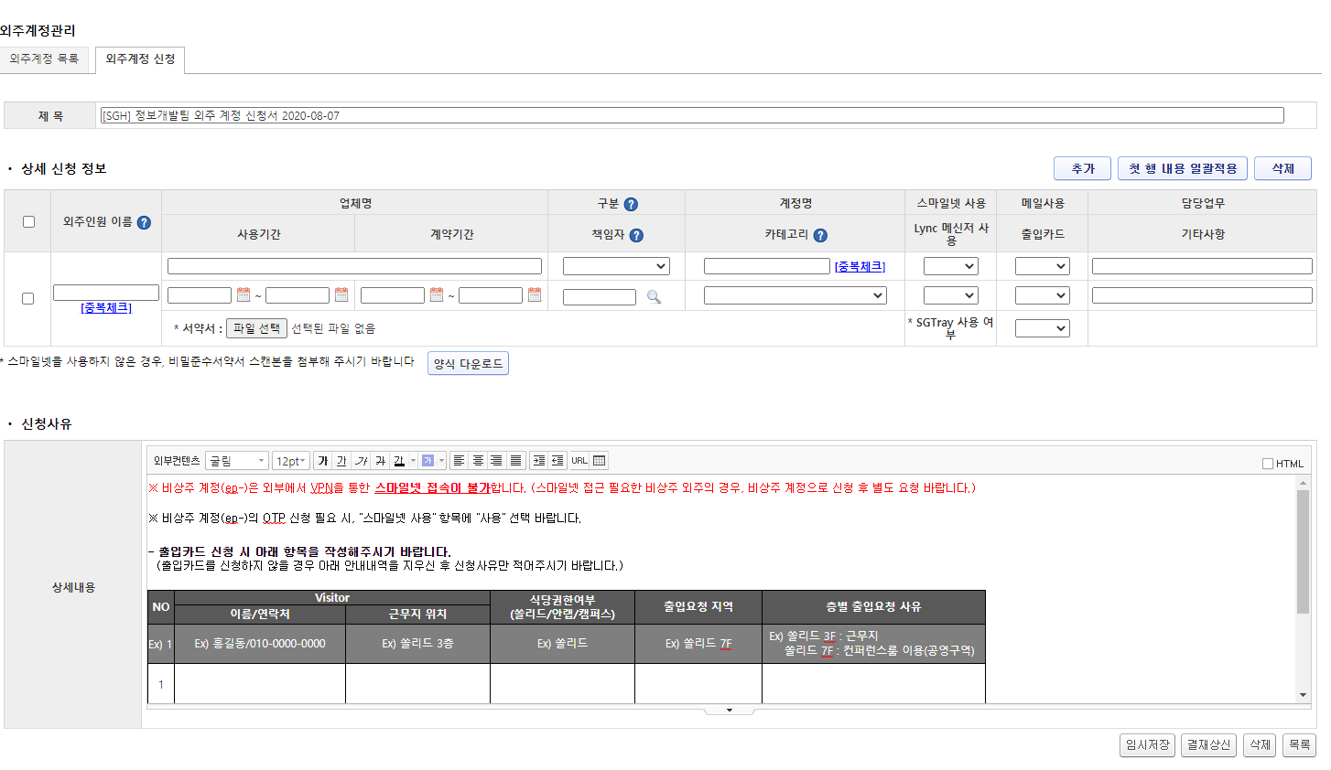
7
8
9
10
주요 기능정의
 | 기능명 | 기능설명 |  | 함수명
1 | 제목 | 제목 입력
2 | 외주 계정 정보 입력 | 외주 계정 정보를 입력하는 행
3 | 추가 버튼 | 외주 계정을 입력하기 위한 행을 추가 |  | addRow
4 | 첫 행 내용 일괄적용 버튼 | 생성 된 모든 행의 정보를 첫번째 행의 정보로 일괄적용 |  | copyAllLine
5 | 삭제 버튼 | 체크 된 행 삭제 |  | delRow
6 | 신청사유 | 외주계정 신청 사유 정보 입력
7 | 임시저장 버튼 | 사용자 추가 |  | doSave
8 | 결재상신 버튼 | 사용자 팝업 호출 |  | reqApproval
9 | 삭제 버튼 |  |  | doDelete
10 | 목록 버튼 |  |  | goList
0
호출Controller |  | 메소드명 | 메소드 설명

추가사항(기타 사항을 자유롭게 기재)

팝업 - 전자결재 양식
화면명 |  | 외주계정 신청서 | 화면영문명
화면URL |  | http://ekp.smiledev.net/eNovator/GSWF/WebPage/ApprovalForms/ApprovalFormCtrl.aspx
진입경로 |  | 전자결재 > 결재문서작성 > 전산 > 외주계정 신청 > 신청
화면설명 |  | 외주계정 신청서 양식 화면
화면 캡쳐
7
8
9
1
10
4
11
12
5
7
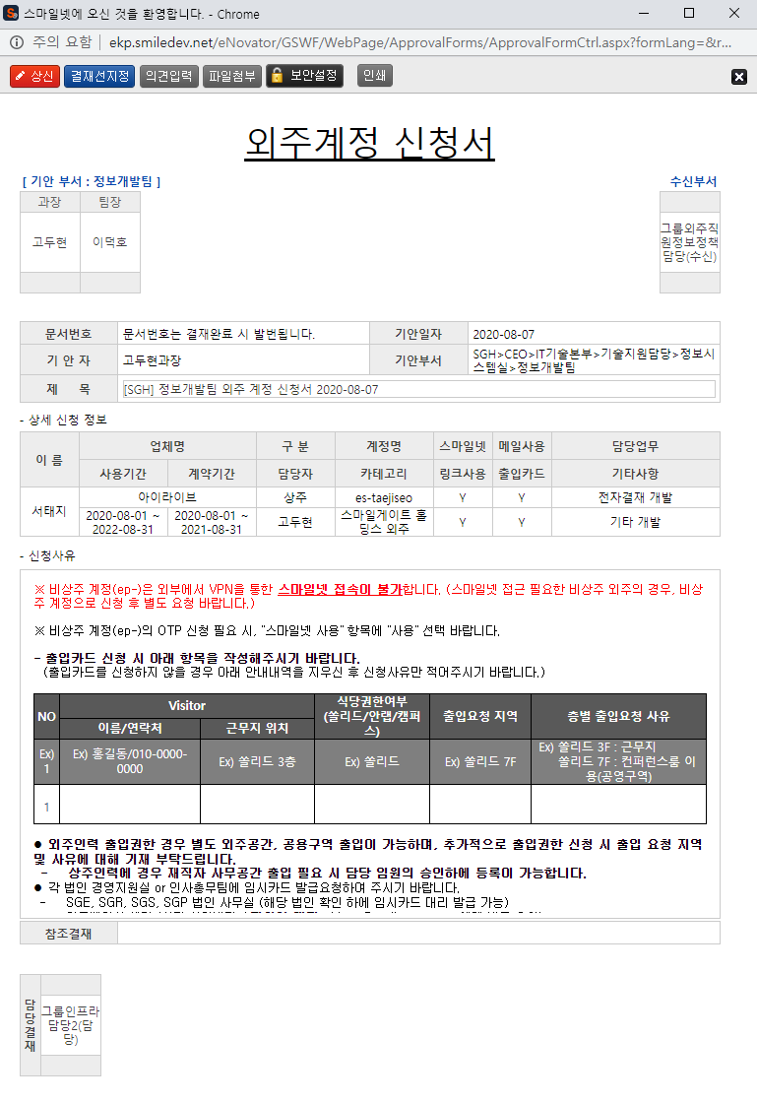 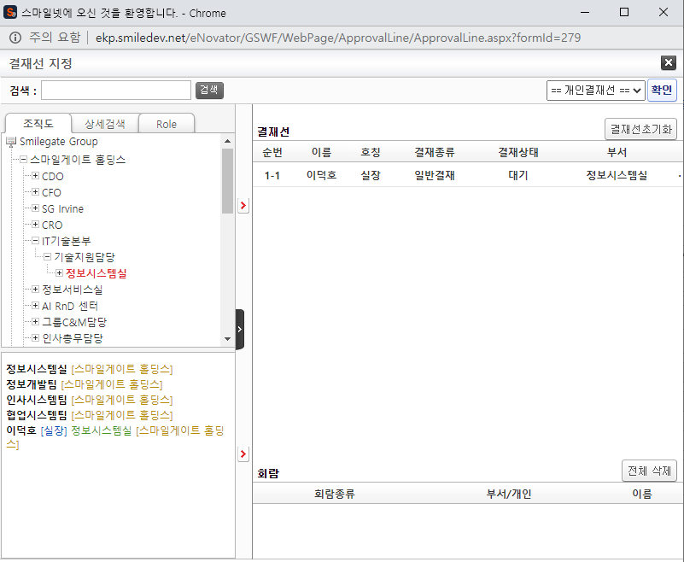
2
3
6
주요 기능정의
 | 기능명 | 기능설명 |  | 함수명
1 | 전자결재 기본 정보 | 기본 정보 노출 및 제목 입력
2 | 외주계정 신청 정보 | 외부 계정 신청시 입력 된 정보 노출
3 | 참조결재 | 참조결재 정보 노출
4 | 기안 결재자 | 기안자 결재 프로세스 정보를 확인 가능한 영역
5 | 수신 결재자 | 수신자 결재 프로세스 정보를 확인 가능한 영역, 수신자가 없을 시 기안 결재자 영역
6 | 담당 결재자 | 담당 결재 프로세스 정보를 확인 가능한 영역
7 | 상신 버튼 | 결재 상신 |  | DraftAction_OnClick
8 | 결재선지정 버튼 | 결재선 지정 관련 팝업 창 호출 |  | TotalApprovalLineMgr
9 | 의견입력 버튼 | 의견 입력 창 노출 |  | DraftComment_OnClick
10 | 파일첨부 버튼 | 첨부 파일 Div 화면 노출 |  | FileAttach_OnClick
11 | 보안설정 버튼 | 문서 보안 설정, 보안 된 문서는 지정된 회람자만 문서를 볼 수 있습니다. |  | SetSecurity_OnClick
13 | 인쇄 버튼 | 화면 인쇄 |  | printNow

주요 메소드 정의
호출Controller |  | 메소드명 | 메소드 설명
7 | ApprovalCostBudgetMain_001.htm | DraftAction_OnClick
7-1 | Draft.aspx | draft | EKP_WORKFLOW.DBO.USP_REPORT_REQUEST
7-2 | Draft.aspx | InsertApprovalDocExtendField | EKP_WORKFLOW.DBO.USP_UAN_EXTEND_FIELD_INSERT
7-3 | Draft.aspx | DraftTempDocDelete

추가사항(기타 사항을 자유롭게 기재)
Legacy 정보가 연동되어 있습니다. 관리자 - 양식 관리, Legacy 부분을 참조 하십시오.

관리자 - 양식 관리 - Legacy 연동
화면명 |  | 양식 관리 | 화면영문명
화면URL |  | http://ekp.smiledev.net/eNovator/GSWF/WebPage/Admin/FormAdmin.aspx?COM_CD=H0000000
진입경로 |  | 관리자 > 양식 관리 > 전산 > 외주계정 신청서
화면설명 |  | 양식 관리 Legacy 연동 Url 링크 정보
화면 캡쳐
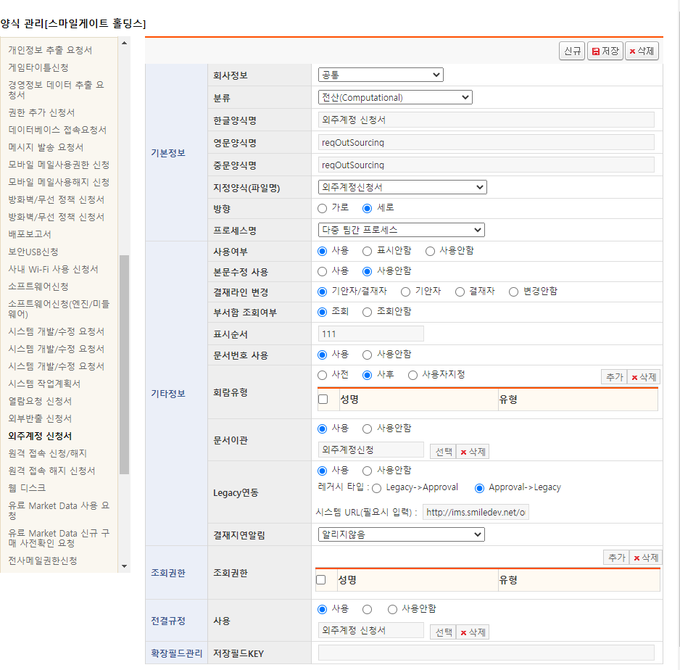

주요 기능정의
 | 기능명 | 기능설명 |  | 함수명

주요 메소드 정의
호출Controller |  | 메소드명 | 메소드 설명

추가사항(기타 사항을 자유롭게 기재)

목록
화면명 |  | 외주계정 신청 목록 | 화면영문명
화면URL |  | http://ims.smiledev.net/outsourcing/req/osList
진입경로 |  | 전자결재 > 결재문서작성 > 전산 > 외주계정 신청 목록
화면설명 |  | 외주계정 신청 목록 화면
화면 캡쳐
2
1
3
4
5
6
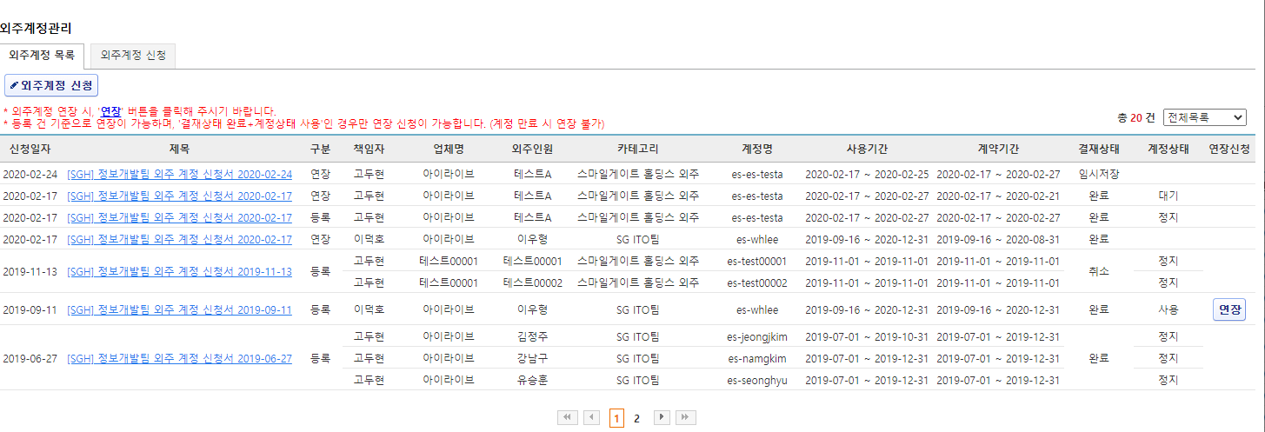

주요 기능정의
 | 기능명 | 기능설명 |  | 함수명
1 | 외주계정 신청 버튼 | 외주계정 신청 페이지로 이동 |  | goInsertView
2 | 외주계정 신청 목록 | 신청 목록 정보가 노출 되며 제목 정보 클릭 시 상세 페이지로 이동 |  | doList
3 | 외주계정 신청 상세 페이지 이동 | 외주계정 신청 상세 페이지 이동 |  | goModifyView
4 | 페이징 | 외주계정 신청 페이징 |  | ListViewPagingControlManager
5 | 목록 필터 DropDownList | 목록 검색 필터 선택 용 드롭다운 컨트롤러 |  | doList
6 | 연장 버튼 | 연장 관련 설정 페이지로 이동 |  | goExtension

주요 메소드 정의
호출Controller |  | 메소드명 | 메소드 설명

추가사항(기타 사항을 자유롭게 기재)

상세화면
화면명 |  | 외주계정 신청 상세 | 화면영문명
화면URL |  | http://ims.smiledev.net/outsourcing/req/goModifyView
진입경로 |  | 전자결재 > 결재문서작성 > 전산 > 외주계정 신청 목록 > 상세
화면설명 |  | 외주계정 신청 상세 화면
화면 캡쳐
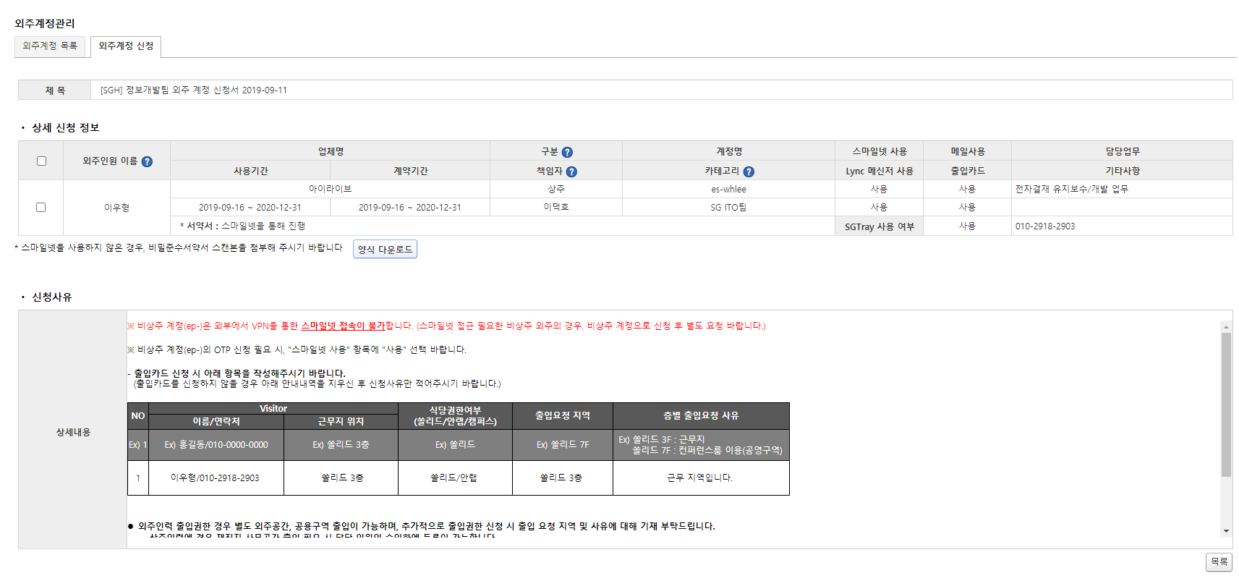
1
주요 기능정의
 | 기능명 | 기능설명 |  | 함수명
1 | 목록 버튼 | 외주계정 신청 목록으로 이동 |  | goList

주요 메소드 정의
호출Controller |  | 메소드명 | 메소드 설명

추가사항(기타 사항을 자유롭게 기재)

연장 신청 화면
화면명 |  | 외주계정 연장 신청 | 화면영문명
화면URL |  | http://ims.smiledev.net/outsourcing/req/insertExtension
진입경로 |  | 전자결재 > 결재문서작성 > 전산 > 외주계정 연장 신청
화면설명 |  | 외주계정 연장 신청 화면
화면 캡쳐
1
2
3

4
5
6
7
주요 기능정의
 | 기능명 | 기능설명 |  | 함수명
1 | 제목 | 제목 입력
2 | 연장 대상 및 신청 정보 | 연장 대상에 대한 연장 요청 기간 정보를 입력
3 | 연장 요청 내용 | 연장 요청에 대한 사유를 입력
4 | 임시저장 버튼 |  |  | doSave
5 | 결재상신 버튼 |  |  | reqApproval
6 | 삭제 버튼 |  |  | doDelete
7 | 목록 버튼 |  |  | goList

주요 메소드 정의
호출Controller |  | 메소드명 | 메소드 설명

추가사항(기타 사항을 자유롭게 기재)

팝업 - 연장 전자결재 양식
화면명 |  | 외주계정 기간연장 신청서 | 화면영문명
화면URL |  | http://ekp.smiledev.net/eNovator/GSWF/WebPage/ApprovalForms/ApprovalFormCtrl.aspx
진입경로 |  | 전자결재 > 결재문서작성 > 전산 > 외주계정 신청 목록 > 연장
화면설명 |  | 외주계정 기간연장 신청서 양식 화면
화면 캡쳐
7
8
9
10
4
1
11
12
5
7
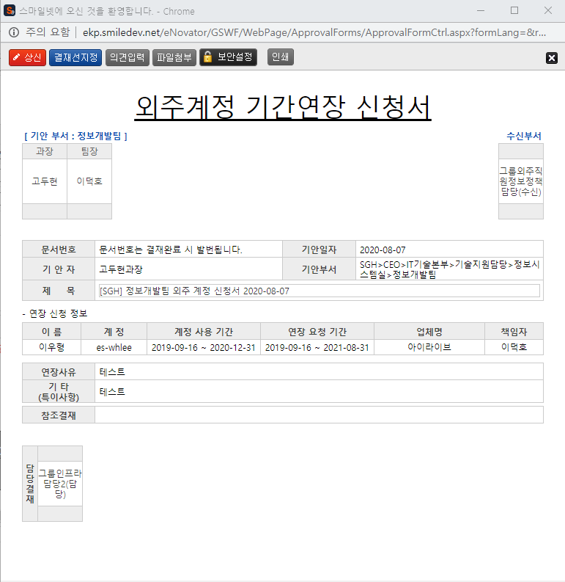
6
2
3
주요 기능정의
 | 기능명 | 기능설명 |  | 함수명
1 | 전자결재 기본 정보 | 제목 및 상신 문서 기본 정보 입력 화면
2 | 파트너스 신청 정보 | 신청 된 파트너스 정보 표시
3 | 첨부파일 참조결재 선택 | 첨부 파일 및 참조결재 정보 입력 화면
4 | 기안 결재자 | 기안자 결재 프로세스 정보를 확인 가능한 영역
5 | 수신 결재자 | 수신자 결재 프로세스 정보를 확인 가능한 영역, 수신자가 없을 시 기안 결재자 영역
6 | 담당 결재자 | 담당 결재 프로세스 정보를 확인 가능한 영역
7 | 상신 버튼 | 결재 상신 |  | DraftAction_OnClick
8 | 결재선지정 버튼 | 결재선 지정 관련 팝업 창 호출 |  | TotalApprovalLineMgr
9 | 의견입력 버튼 | 의견 입력 창 노출 |  | DraftComment_OnClick
10 | 파일첨부 버튼 | 첨부 파일 Div 화면 노출 |  | FileAttach_OnClick
11 | 보안설정 버튼 | 문서 보안 설정, 보안 된 문서는 지정된 회람자만 문서를 볼 수 있습니다. |  | SetSecurity_OnClick
12 | 인쇄 버튼 | 화면 인쇄 |  | printNow

주요 메소드 정의
호출Controller |  | 메소드명 | 메소드 설명
7 | ApprovalFormCtrl.aspx | DraftAction_OnClick
7-1 | Draft.aspx | draft | EKP_WORKFLOW.DBO.USP_REPORT_REQUEST
7-2 | Draft.aspx | InsertApprovalDocExtendField | EKP_WORKFLOW.DBO.USP_UAN_EXTEND_FIELD_INSERT
7-3 | Draft.aspx | DraftTempDocDelete

추가사항(기타 사항을 자유롭게 기재)

